Sheet1
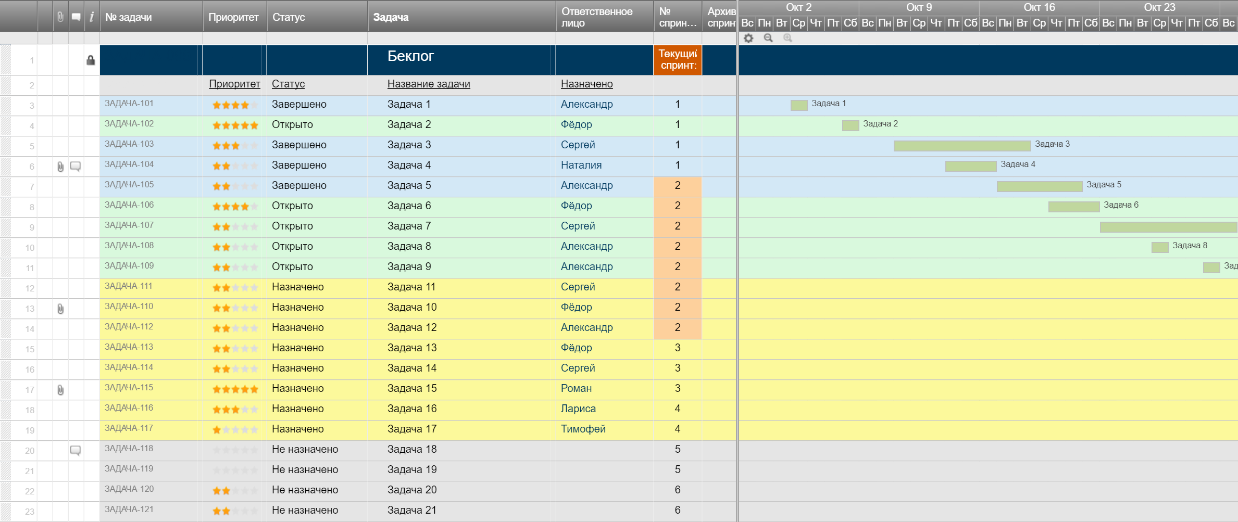
Шаблон беклога спринта

Невыполненная задача | Баллы истории | Ответственное лицо | Статус | Предварительная оценка | День 1 | День 2 | День 3 | День 4 | День 5 | Оценка спринта
История пользователя №1 | 8
Задача |  |  |  | 7 | 5 | 3 | 0 | 0 | 0 | 0
Диаграмма сгорания задач
Задача |  |  |  | 3 | 1 | 1 | 5 | 0 | 1 | 0
Задача |  |  |  | 1 | 0.5 | 0 | 3 | 0 | 0 | 0
Задача |  |  |  | 0.5 | 1 | 2 | 3 | 1 | 0 | 0
История пользователя №2 | 1
Задача |  |  |  | 3 | 3 | 0.5 | 0.5 | 0 | 0 | 2
Задача |  |  |  | 3 | 5 | 5 | 1 | 1 | 1 | 0
Задача |  |  |  | 2 | 2 | 5 | 0 | 1 | 0 | 1
Задача |  |  |  | 5 | 5 | 9 | 5 | 1 | 0 | 1
История пользователя №3 | 5
Задача |  |  |  | 8 | 6 | 0 | 0 | 0 | 0 | 0
Задача |  |  |  | 3 | 1 | 3 | 3 | 3 | 0 | 0
Задача |  |  |  | 1.5 | 1 | 0.5 | 0.5 | 1 | 1 | 0
Задача |  |  |  | 2 | 0.5 | 0 | 0 | 0 | 0 | 3
История пользователя №4 | 8
Задача |  |  |  | 9 | 4 | 2 | 2 | 1 | 1 | 0
Задача |  |  |  | 6 | 6 | 3 | 3 | 3 | 1 | 1
Задача |  |  |  | 6 | 2 | 8 | 8 | 1 | 0 | 1
Задача |  |  |  | 0.5 | 0.5 | 0.5 | 0.5 | 0 | 0 | 0
История пользователя №5 | 3
Задача |  |  |  | 2 | 1 | 1 | 1 | 0.5 | 1 | 1
Задача |  |  |  | 6 | 6 | 6 | 0.5 | 3 | 9 | 0
Задача |  |  |  | 9 | 9 | 9 | 4 | 3 | 3 | 3
Задача |  |  |  | 0.5 | 0.5 | 0.5 | 1 | 0.5 | 0 | 1
Итого |  |  |  | 78 | 60 | 59 | 41 | 20 | 18 | 14

Создайте шаблон беклога спринта в Smartsheet

